상품제안서
커피 메모잇(제작형) | 상품코드: S05327

 |  |  |  |  |  |  | 02-713-8555 | www.synergygift.co.kr
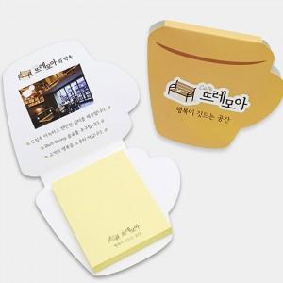

【상세/제작정보】 | 휴식이 생각나는 머그컵 모양의 메모잇

【인쇄/포장옵션】 | 풀칼라 / OPP(비닐)

【공급단가】 | 수량 | 1,000~ | 2,000~ | 3,000~ | 5,000~ | 10,000~
*VAT별도 | 20매 | 385원 | 360원 | 295원 | 260원 | 240원
 | 30매 | 400원 | 370원 | 345원 | 305원 | 290원
 | 50매 | 470원 | 420원 | 395원 | 355원 | 335원

【상품 URL】 | https://www.synergygift.co.kr:443/src/goods_detail.php?gdno=5612

